入力例（サンプル）
No. | 氏名 | 連名1 | 連名2 | 連名3 | 連名4 | 郵便番号 | ご住所1（県 市区町村 番地まで） | ご住所2（建物名 部屋番号等）
1 | 山田 太郎 | 花子 | 優美ちゃん
2 | 斉藤 大希 | 令夫人 |  |  |  | 1130022 | 東京都文京区千駄木3-24-7 | 長浜マンション201号室
3 | 岡本 信一 | ご家族 |  |  |  | 2300555 | 神奈川県横浜市○○区○○町12345番地
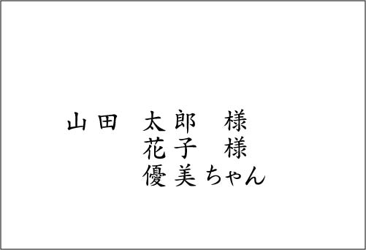
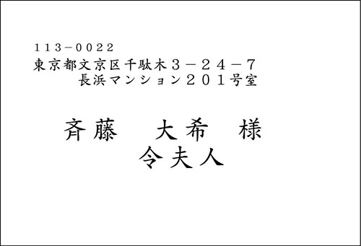
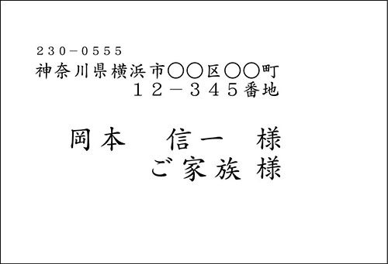
4
5
No.1 の印刷例
No.2 の印刷例
No.3 の印刷例
6
7
8
間違った記入例
↓ ※リストの入力方法にご注意ください
10 | 飯田 大介 | 飯田 奈央子
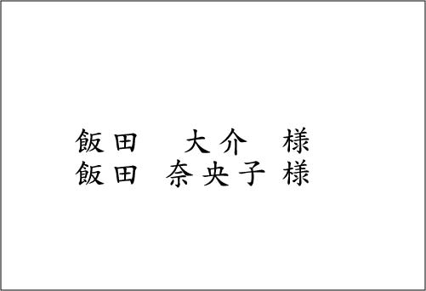
11
12
No.10 の印刷例
13
14
15
16
17
18
19
20
21
22
23
24
25
26
27
28
29
30
31
32
33
34
35
36
37
38
39
40
41
42
43
44
45
46
47
48
49
50
51
52
53

